Visio 数据可视化工具
基本流程图 - 数据可视化工具
执行三个简单步骤即可从数据创建流程图。

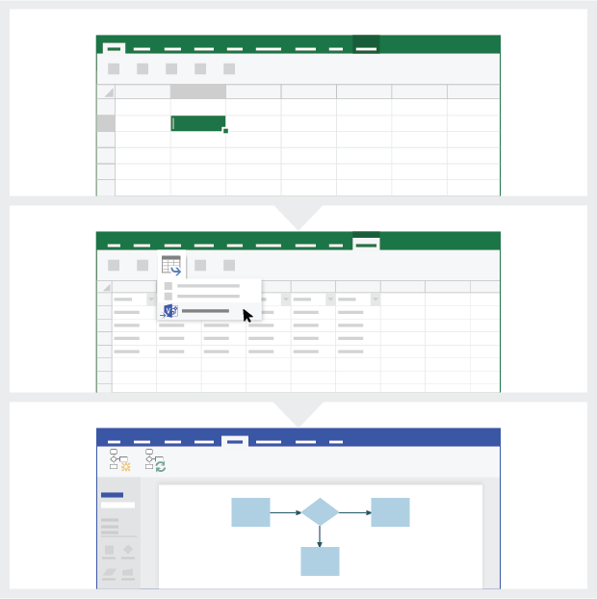
 | 1 | 添加流程数据 使用此 Excel 模板将流程数据添加到标题为 “流程图”的工作表。

 | 2 | 导出到 Visio 选择“流程图”表中的表格，查看“表格工具设计”选项卡。单击“导出”选项，然后单击“将表格导出到 Visio 图表”，在 Visio 中创建图表。

 | 3 | 获取图表 Visio 创建形状和连接线，并自动布局！

了解流程图 >

 |  | 注意：该功能仅适用于 Visio Pro for O365。如果尚未安装 Visio Pro，则“将表格导出到 Visio 图表”选项不可用。

了解流程图
基本流程图 - 数据可视化工具
此工作表将帮助理解流程图中数据列的含义。

流程步骤 ID
此列中的值应唯一标识流程步骤，例如 1,2,3… 或 P100,P200,P300… 这是必填字段。

流程步骤说明
在此列中添加关于流程步骤的简要说明。此说明在 Visio 中显示为流程步骤的形状文本。

后续步骤 ID
在此列中添加后续步骤的“流程步骤 ID”。 注意：如果流程步骤有多个后续步骤，则应以逗号分隔值形式表示，例如“2,3”或“P200,P300”。

让我们开始吧 >
连接线标签
在此列中添加任何流程步骤的传出连接线的连接线文本。 注意：一个流程的多个后续步骤的标签应以逗号分隔值形式表示（例如“是,否”），并且顺序与传出步骤一致。

形状类型
在此列中添加形状类型的关键字。此列包含 Visio 中所有可用流程图形状的列表。 建议：从下拉列表提供的值中选择形状类型值。

元数据/指标数据
其余各列是流程步骤的指标数据/元数据列。可以添加任意数量的附加列。

流程图
 | 流程图：在此添加流程数据。
 | 注意：可使用给定列名在 Visio 中快速创建图表，也可修改列名在 Visio 中创建自定义映射。

 | 流程步骤 ID | 流程步骤说明 | 后续步骤 ID | 连接线标签 | 形状类型 | 所有者 | 成本 | 开始日期 | 结束日期 | 状态 | 替换说明
 | P100 | 开始 | P200 |  | 起始
 | P200 | 停止 |  |  | 结束

Start
EMERGENCY Control
LCD Display
Clear Window
Local
Control
LCD Display
Change opaue level
Central
Control
LCD Display
 |  | External Interrupt
Initialization
(RESSET)

Scan Keypad

Central
Signal
Central
Signal
Central control
END
Y
 |  |  |  | SET |  |  | CLEAR

Clear Window
Clear Window
 | N
Local control

Visio Pro 试用版
立即试用
想要体验该功能？
请立即下载 Visio Pro for Office 365 试用版！

